Estadísticas
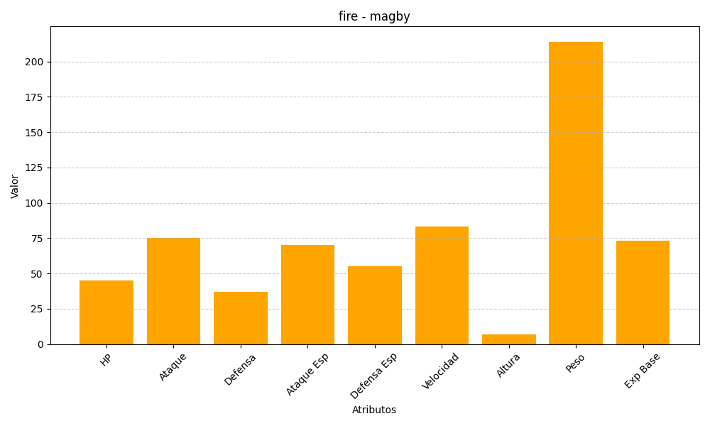
ID | Nombre | Tipo | HP | Ataque | Defensa | Ataque Especial | Defensa Especial | Velocidad | Altura | Peso | Experiencia Base
240 | magby | fire | 45 | 75 | 37 | 70 | 55 | 83 | 7 | 214 | 73

